Лист1
К заявку №______

№ | Наименование детали (Англ.) | Наименование детали (Рус.) | Единица измерения | Кол-во | Номер детали (или артикул) производителя | Спецификация, марка и/или модель | Полная техническая характеристика | Производитель, бренд (указать обязательный или рекомендованный) | Из какого материала изготовлен | Где используется (участок, агрегат, оборудование и др.) | Краткое описание и цель использования | Фото бирки (шильдика) | Фото (общий вид)
1 | 2 | 3 | 4 | 5 | 6 | 7 | 8 | 9 | 11 | 12 | 13 | 14 | 15

1 |  | Мини моторная сирена MS-190 220V | шт | 1.00 |  | MS-190 | Модель MS-190 Напряжение 220 В Ток 0,43 А Частота 50 Гц ДБ 114дб | Можно аналог любого типа |  | ГПМ | Оповещатель |  | 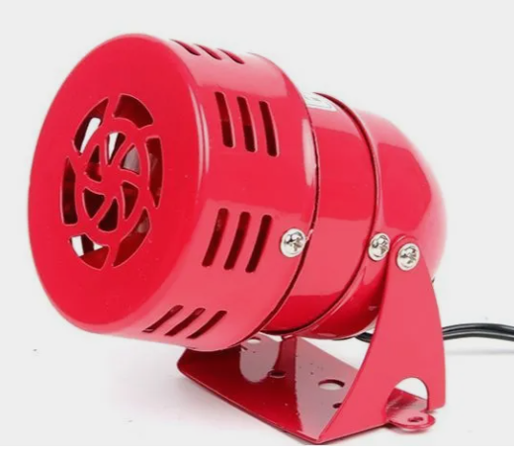

Руководитель | _______________________ | _________
 | Ф.И.О. | подпись

Руководитель

